表
別紙３ 点検表記録様式 （２）大型カルバート |  |  |  |  |  |  |  |  | 様式１（その１）
施設名・所在地・管理者名等

施設名 |  |  | 路線名 |  | 所在地 |  | 起点側 | 緯度 | 34°10′06″
 |  |  |  |  |  |  |  | 経度 | 131°30′19″
宮野下カルバート |  |  | 国道262号 |  | 山口市宮野下
（フリガナ）ミヤノシモカルバート
管理者名 |  |  | 点検実施年月日 |  | 代替路の有無 | 自専道or一般道 | 緊急輸送道路 |  | 占用物件（名称）
防府土木建築事務所 |  |  | 2015.04.24 |  | 有 | 一般道 | 一次

部材単位の診断（各部材毎に最悪値を記入）
 |  |  | 点検者 | 宇部建設コンサルタント |  | 点検責任者 |  | 德原 裕輝
点検時に記録 |  |  |  |  |  | 措置後に記録
部材名 |  | 判定区分 （Ⅰ～Ⅳ） | 変状の種類 （Ⅱ以上の場合に記載） |  | 備考（写真番号、位置等が分かるように記載） | 措置後の 判定区分 | 変状の種類 |  | 措置及び判定 実施年月日
カルバート本体 |  | Ⅱ | ひびわれ |  | 写真1,2
継手 |  | Ⅲ | うき |  | 写真3
ウイング |  | Ⅱ | 遊離石灰 |  | 写真4
その他 |  | Ⅰ
施設毎の健全性の診断（対策区分Ⅰ～Ⅳ）

点検時に記録 |  |  |  |  |  | 措置後に記録
（判定区分） | （所見等） |  |  |  |  | （再判定区分） |  | （再判定実施年月日）
Ⅲ | 継手部にモルタルの浮きが見られる。剥離、落下して第三者被害を生じる恐れがあるため、早期に補修等の対策を講じることが望ましい。
全景写真（起点側、終点側を記載すること）

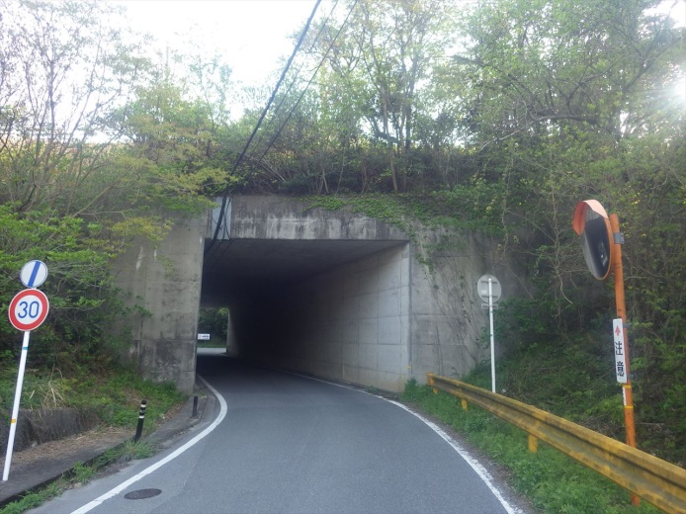
建設年次 | 延長 | 幅員
不明 | 42m | 6.1m

起点側
終点側

※建設年次が不明の場合は「不明」と記入する。

裏
状況写真（損傷状況） |  |  |  |  | 様式（その２）

○部材単位の判定区分がⅡ、Ⅲ又はⅣの場合には、直接関連する不具合の写真を記載のこと。
○写真は、不具合の程度が分かるように添付すること。
カルバート本体（側壁0402） | 【判定区分： | Ⅱ | 】 | カルバート本体（側壁0402） |  | 【判定区分： | Ⅱ | 】
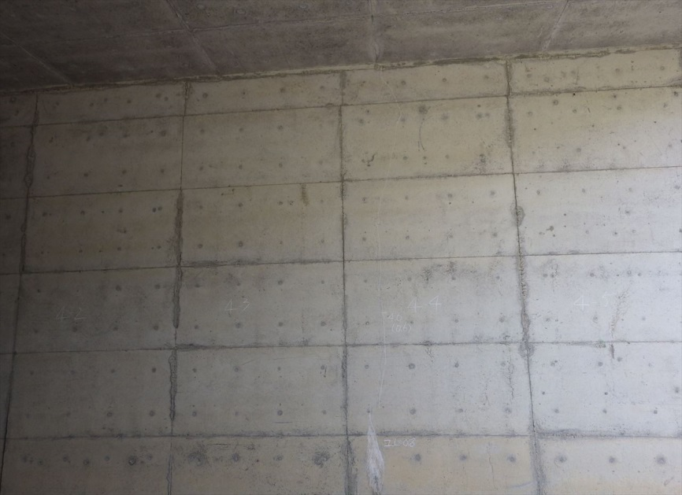 |  |  |  | 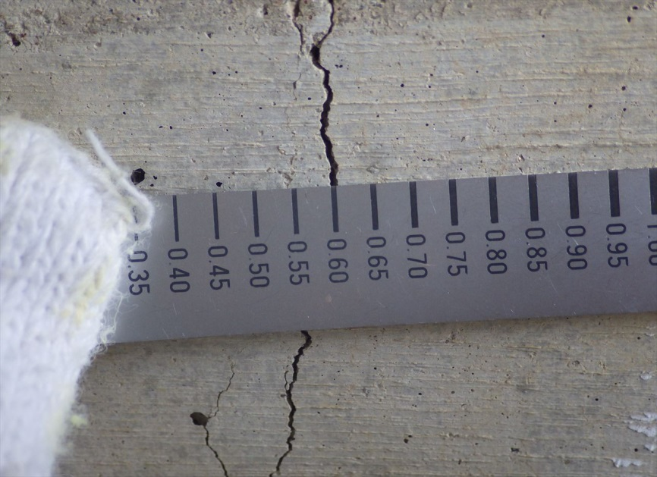

写真1-ひびわれ
写真2-写真1の接写

継手（遊間部0103） | 【判定区分： | Ⅲ | 】 | ウイング(0201) |  | 【判定区分： | Ⅱ | 】
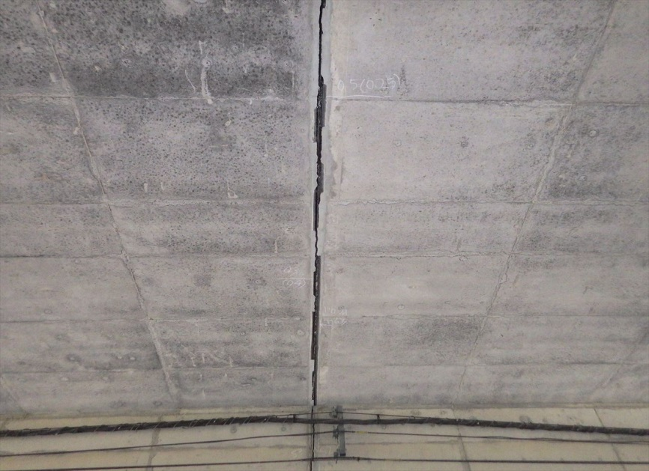 |  |  |  | 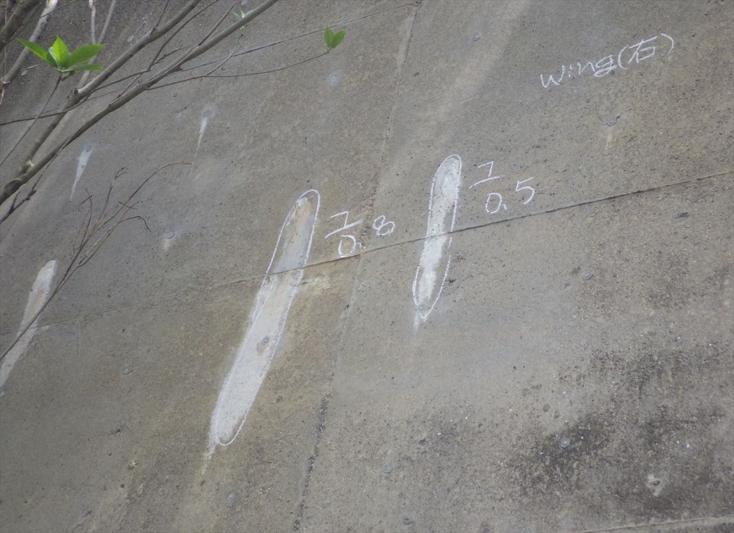

写真3-うき
写真4-遊離石灰

その3
概要図（損傷状況） |  |  |  |  |  |  |  | 様式（その3）

大型カルバート名 | R262ボックスカルバート | 路線種類 | 国 | 点検員 | ㈱宇部建設コンサルタント 德原 裕輝 | 管理者 | 防府土木建築事務所
 |  | 路線名 | 262号 | 調査員 | - | 点検年月日 | 2015-04-24

概要図
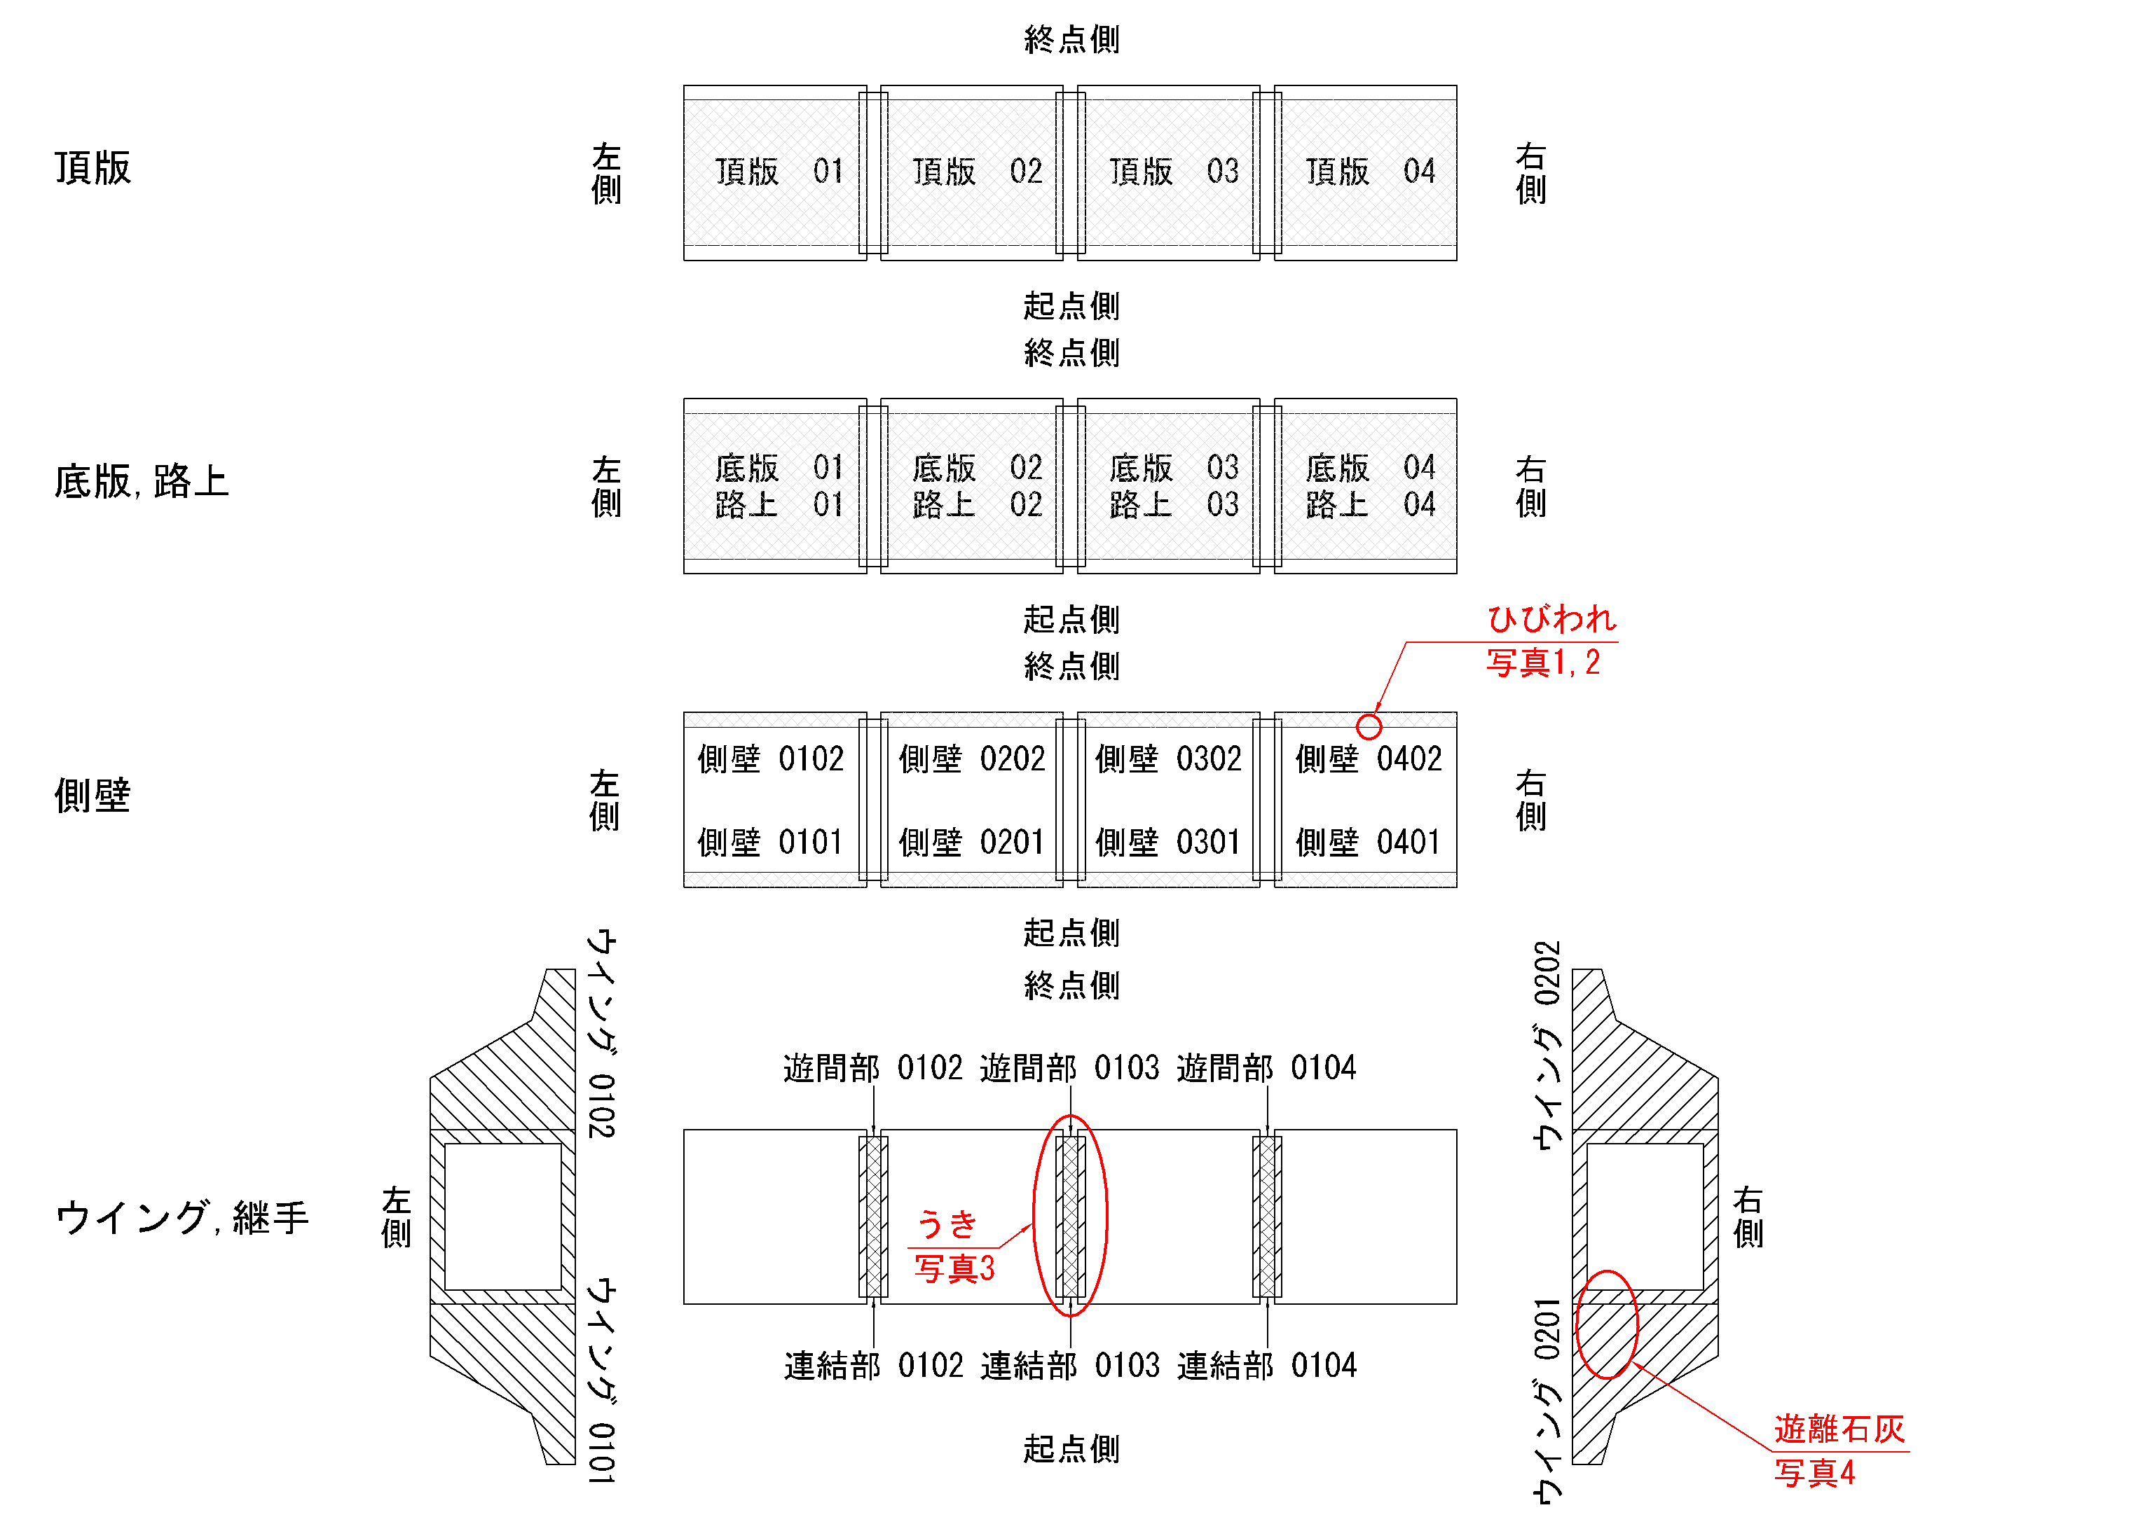

○様式（その2）に写真を貼り付けた箇所については、全て概要図上に位置を落とすこと。

